タイムアップ間近
ゲーム終了間近演出 | 更新日 | 2016-11-11

残り時間5秒から演出が入る。
真ん中より少し上部に大きく表示される。
①5の表示開始

②5の表示完了

③5の透明化開始

無透明化表示は40フレーム(仮)。
5

④5の透明化完了

※以降4秒から
タイムアップまでは繰り返し

⑤4の表示開始

20フレーム(仮)かけて透明化する。

5
40フレーム(仮)経過後、
20フレーム(仮)で数字が透明化していく。

⑥4の表示完了

⑦4の透明化開始

⑧4の透明化完了
5が完全に透明化すると同時に次の4を
表示させる。

⑨3の表示開始

⑩3の表示完了

これをタイムアップになるまで繰り返す。
4

⑪3の透明化開始

⑫3の透明化完了

〰

⑬2の表示開始

1

⑭2の表示完了

⑮2の透明化開始

1が完全に透明化すると同時にリボンの表示を開始する。
⑯2の透明化完了

⑰1の表示開始

⑱1の表示完了

スプラトゥーンのFINISHのイメージでテープをリボンに変換。
リボンは4つ一斉に表示する。
リボンの表示開始から完了まで
0.1～0.2秒(仮)。
プレイヤーの操作は

⑲1の透明化開始

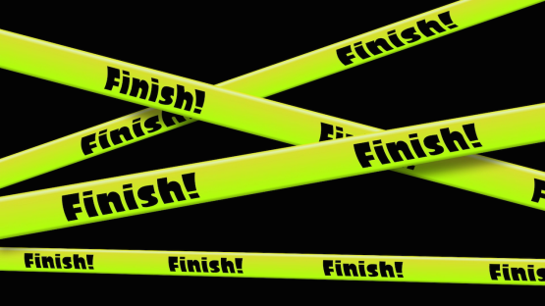
⑳1透明化完了

㉑Time UP!のリボン表示開始

表示完了してからの
表示時間は1.5秒(仮)。
リボンの表示優先順位は下が一番高く、
上に行くほど低くなる。
TIME UP! TIME UP!

TIME UP! TIME UP!
㉒Time UP!のリボン表示完了

TIME UP! TIME UP!

TIME UP! TIME UP!
㉓フェードアウト開始

㉓フェードアウト完了

㉔フェードイン開始

㉕フェードイン完了

